租金案例
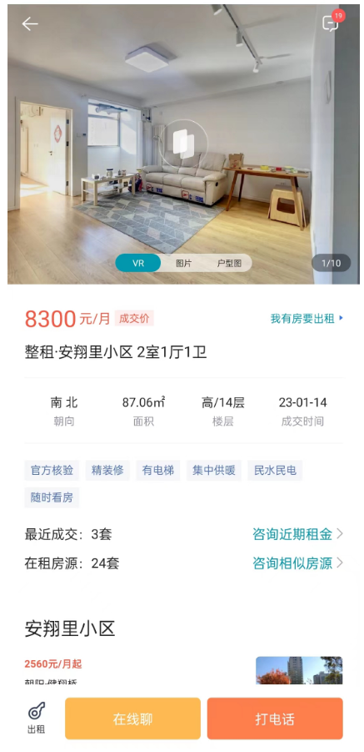
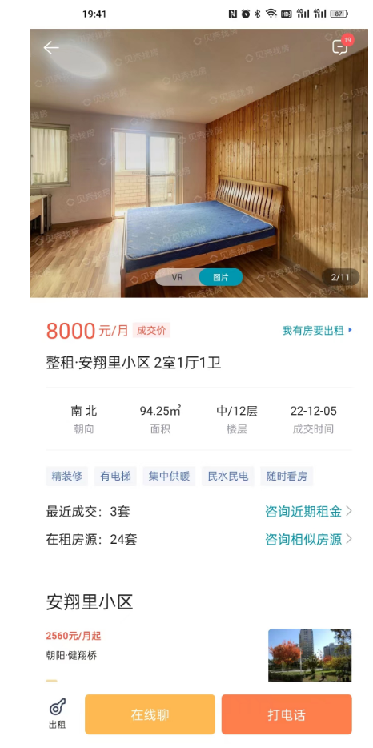
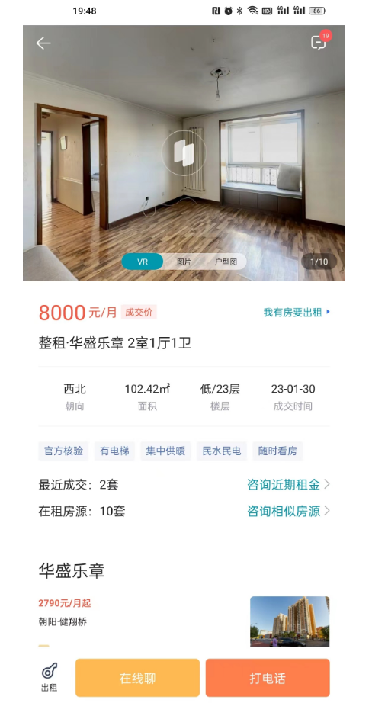

95.34 | 84.88 | 78.11
1.5 | 1.5 | 1.5
2.5 | 2.5 | 2.5
91.34 | 80.88 | 74.11
3.04 | 2.70 | 2.47

租金案例-高案例
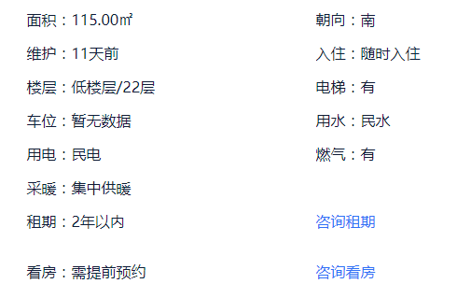
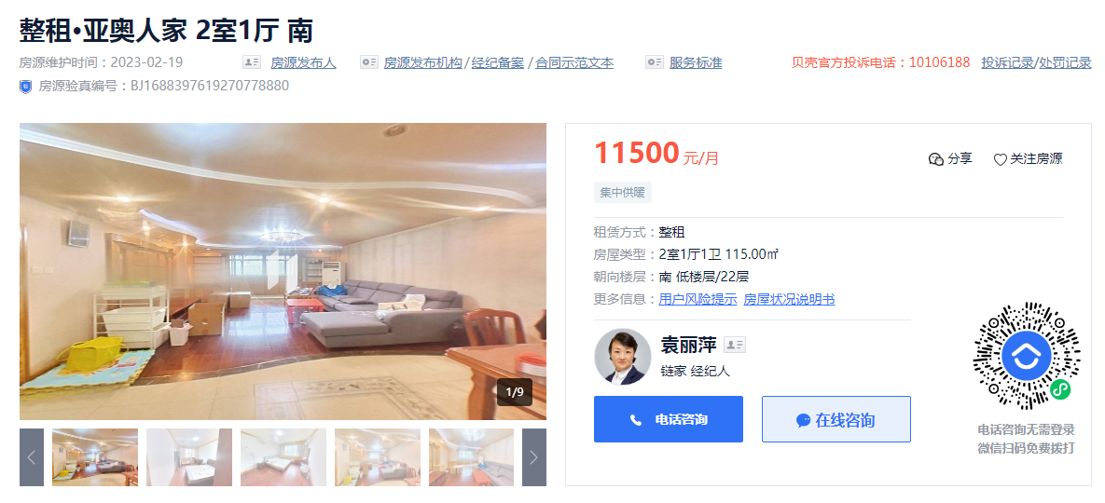

月租金 | 供暖费 | 物业费 | 净租金
100 | 2.5 | 1.5 | 96

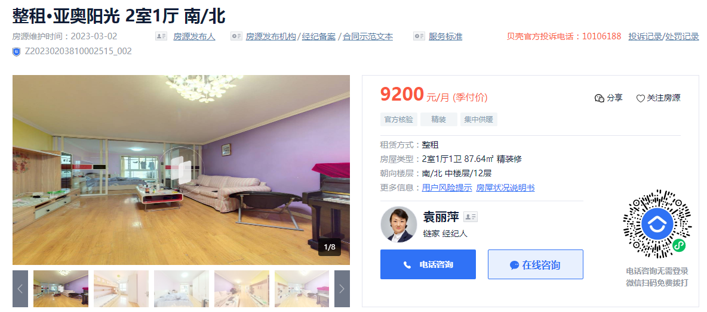
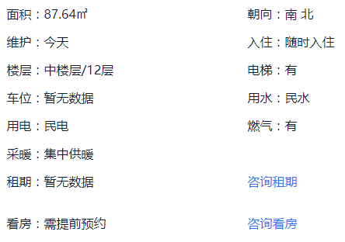

月租金 | 供暖费 | 物业费 | 净租金
104.97 | 2.5 | 2.18 | 100.29

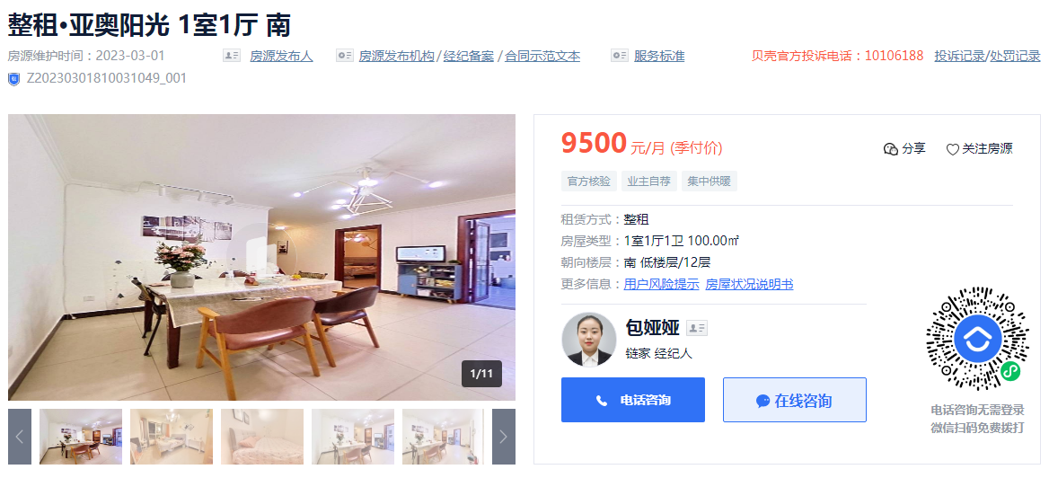
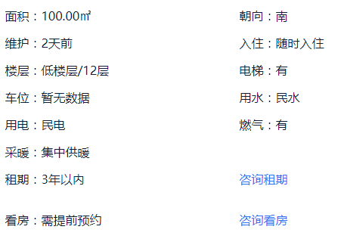

月租金 | 供暖费 | 物业费 | 净租金
95 | 2.5 | 2.18 | 90.32

